助産所
検索方法①
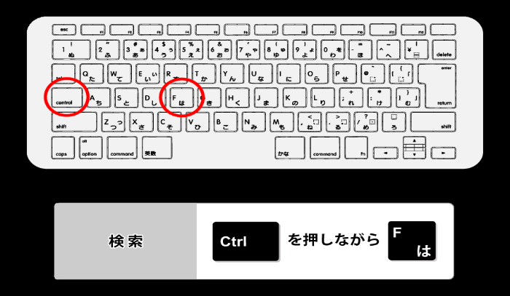
問い合わせ番号 | 施設名 | 郵便番号
230001 | 鈴木助産院 | 尾張旭市井田町１－２４７
230002 | 河井助産所 | 尾張旭市井田町４－１１６
230003 | ふくろう助産院 産前産後ケアハウス遊鳥 | 長久手市先達1209番地
230004 | かなや助産所 | 豊明市前後町仙人塚１７４７－２８
230005 | 助産院：ふうハウス | 春日井市大和通１－４１－１
230006 | 唯助産所 | 春日井市稲口町４－２－１１
230007 | ほのぼの助産院（出張専門） | 小牧市城山５丁目６８－４
230008 | 山中助産院 | 春日井市稲口町４－２－８
230009 | ウィメンズサポートみことも | 春日井市岩野町１丁目１９番地１
230010 | 助産院laule‘a(ラウレア) | 春日井市高蔵寺町２－１８７０－１ カルティア高蔵寺２０５号
230011 | 助産院マザーリーフ | 小牧市久保一色南二丁目２０６番地
230012 | Maternity＆Baby Salon FuYu | 春日井市鳥居松町８丁目７４-７
230013 | 愛助産院 | 春日井市下条町７７５－７
230014 | お母さんと赤ちゃんのLämpö(ランプ) | 春日井市柏原町５丁目２０１ ミニョンアンジュ２０２
230015 | 助産院あまね | 春日井市角崎町８６番地１ モアグレース勝川６０４号
230016 | はぐくみ | 春日井市篠木町７丁目２０番地３５
230017 | 澤野助産院 | 犬山市羽黒川原口39-4
230018 | きたはら助産所 | 犬山市善師野細洞9-8
230019 | 母乳育児サロンＳｕｎ | 江南市飛高町宮町106-1
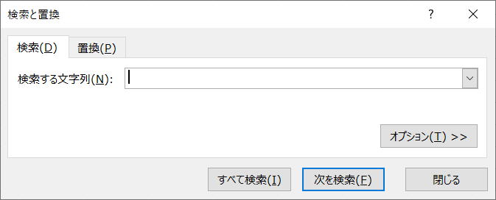
230020 | 大石母乳相談室 | 稲沢市大塚北2-78-1
230021 | すこやか助産院 | 北名古屋市鹿田廻間83
230022 | ひろ母乳・育児相談室 | 北名古屋市弥勒寺東2-194
230023 | みんなの授乳支援室ネウボラ | 稲沢市稲島12-81
230024 | 助産院 Sakura House | 稲沢市下津寺前町8
230025 | しゅう助産院 | 稲沢市下津下町東1-25
230026 | ひなた助産院 | 愛西市早尾町南川並３６１－１
230027 | 桶谷式母乳育児相談室 藤の里 | 津島市江東町3丁目53-25
230028 | mama's care Lino | 津島市南門前町1-30 宝マンション津島501
230029 | 助産院ふじた母乳育児相談室 | 半田市桐ヶ丘1丁目45の2
検索方法②
230030 | かとう助産院 | 半田市向山町1-110
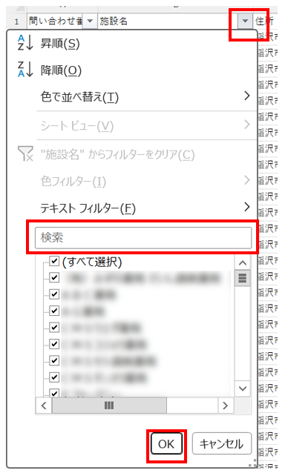
230031 | 助産院 ＨＡＰＰＹ | 半田市白山町4-31-49
230032 | かおり助産院 | 半田市南末広町125-6
230033 | みか助産院 | 知多郡東浦町大字緒川金十根36番地2
230034 | 癒るみ助産院サロン | 半田市岩滑高山町7-33-1
230035 | アロマ助産院 ひだまり | 東海市富木島町新長口１－1９０
230036 | 助産院サロン・ド・ラフォーレ | 大府市森岡町１－２１１
230037 | 助産院myherb（マイハーブ） | 大府市吉川町２丁目２７８番地
230038 | ひまわり助産院 | 刈谷市池田町１丁目１番地９
230039 | ひまわり助産院 | 安城市井杭山町一本木３－１３
230040 | 碧助産院 | 安城市堀内町前山８４
230041 | みく助産院 母乳・育児相談室 | 安城市東栄町四丁目１１番地８ パークサイドハイツＡ－２03
230042 | マザーズ・プレイス | 知立市南陽二丁目１６０番地
230043 | mom house | みよし市福谷町宮ノ前３３－１
230044 | 助産院・こよみ | 碧南市石橋町４丁目４６－７
230045 | 産前産後ケアハウス ricocoの家 りこ助産院 | 西尾市鶴城町丘３３－２
230046 | ハピネス助産院 | 額田郡幸田町大字大草字広野７６－１
230047 | ママハウストトリ助産院 | 新城市富岡字新田153
230048 | しんしろ助産所 | 新城市長篠字日焼9番地2
230049 | 桂母乳育児相談室 | 豊川市下長山町北側８９
230050 | 伊藤スマイル助産所 | 豊川市御津町赤根屋敷１０５－１
230051 | ふたば助産院 豊川 | 豊川市大堀町１１１－１
230052 | さわ助産院×産後ケアハウス「虹色びれっじ」 | 豊川市伊奈町出口４０－１
230053 | 森母乳育児相談室 | 名古屋市昭和区駒方町５－１７－２
230054 | かじた母乳育児相談 | 名古屋市北区光音寺町野方１９０７－２９１
230055 | 星野助産院 | 名古屋市守山区金屋一丁目１７番２号
230056 | 天白助産所 | 名古屋市天白区海老山町２２１８
230057 | 近藤助産所 | 名古屋市北区大杉二丁目１０－１２
230058 | 育児相談室ＭＡＭＭＹ ＨＯＵＳＥ | 名古屋市天白区池場５－４０５
230059 | きぬ助産院 | 名古屋市守山区西川原町２７ 宝新守山ハイツ４０６号
230060 | めぐみ助産院 | 名古屋市西区浅間２－５－１ 佐藤ビル３Ｆ東
230061 | ＣＯ－ＯＰ コープ 助産所 はあと | 名古屋市緑区南大高二丁目２０７番地
230062 | 幸助産院 | 名古屋市瑞穂区汐路町五丁目１３番地
230063 | とも母乳育児相談室 | 名古屋市中川区大当郎三丁目９０３番地
230064 | もりかわ母乳育児相談室 | 名古屋市守山区小幡北１３２８
230065 | ママ・スィートＮ | 名古屋市中区伊勢山一丁目６－２４
230066 | きりかぶ助産室 | 名古屋市中区千代田一丁目６－７ ジャルダン老松１１Ｃ
230067 | さくら母乳育児相談室 | 名古屋市守山区喜多山一丁目１番１３号
230068 | アイ助産院 | 名古屋市南区港東通一丁目１７番地
230069 | あお助産院 | 名古屋市千種区本山町一丁目１８－２
230070 | 助産所ママズケア名古屋 | 名古屋市守山区森孝二丁目９６８ メゾンフカモト １階Ｃ号
230071 | 愛育母乳育児相談室 | 名古屋市緑区篠の風３丁目１－２ クレスト篠の風Ｂ棟１０１号室
230072 | アイのカタチ助産院 | 名古屋市千種区楠元町二丁目４７
230073 | なごや助産院 | 名古屋市北区平安一丁目２番５１号
230074 | あさみや助産院 | 一宮市萩原町朝宮字嫁振20番地１
230075 | かん助産所 | 一宮市木曽川町玉ノ井字砂割７
230076 | ふみ母乳育児相談室 | 一宮市南印田町２丁目２－２９ グランドール南印田１０１号
230077 | 安らぎ助産院 | 一宮市北方町北方北曽根１９２－１
230078 | 母乳育児相談室 いちのみや助産院 | 一宮市今伊勢町新神戸字乾２４
230079 | 母乳育児相談室 つのだ産前・産後ケアサロン | 一宮市大和町毛受字浜田77-2
230080 | 助産院風と光 | 豊田市藤岡飯野町平畑９－２
230081 | ちご助産院 | 豊田市鍋田町タカセ２１番地１
230082 | はちどり助産院 | 豊田市豊栄町1-133-1
230083 | 悠助産院 | 豊田市若林東町上ノ田３－５６
230084 | みのりの里 | 豊田市西中山町蔵屋敷１３１－１
230085 | 池本助産所 | 岡崎市福岡町字南西仲89番地
230086 | あだち助産所おかざき自然育児相談所 | 岡崎市稲熊町字６丁目７７－６
230087 | 江口助産院 | 岡崎市羽根町池下６４－１９
230088 | ミルキー助産所 | 岡崎市稲熊町字８丁目７９番地１ サンシティ稲熊ガーデン２０２
230089 | 産後ケアハウス ははのわ しほ助産院 | 岡崎市井内町字北浦６３番地１
230090 | お産の家助産院 | 岡崎市庄司田２丁目１番地１０
230091 | あかり助産院 | 岡崎市梅園町２丁目１０－２０
230092 | うまうま助産院 | 岡崎市本宿町字下平五沢１－７５
230093 | 浅井助産院 | 豊橋市石巻町字前屋敷６－１
230094 | 村松助産院 | 豊橋市江島町１０５－３１
230095 | ふたば助産院 | 豊橋市杉山町字知原１２－１５５０、１３７０
230096 | 助産院小石マタニティ | 豊橋市つつじが丘二丁目９番地１０
230097 | ひな助産所 | 豊橋市仲ノ町112-3
230098 | 助産院KADA | 豊橋市高洲町字森下１番地
230099 | はうおり助産院 | 豊橋市高師本郷町字北沢１５－９
230100 | KMC産後ケアセンター | 豊橋市つつじが丘一丁目８番地８

